2022_01_data
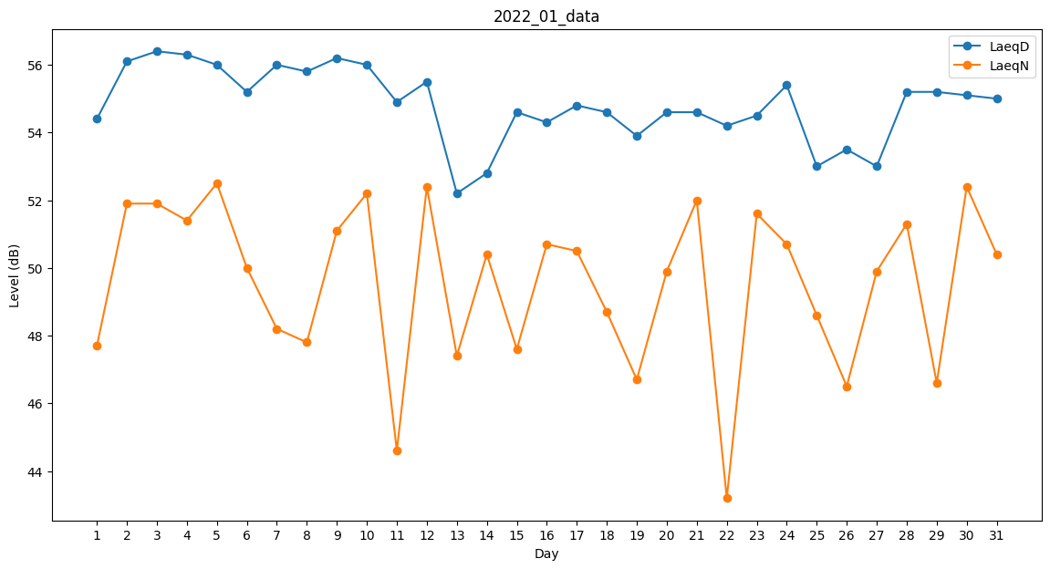
Day | LaeqD | LaeqN
1 | 54.4 | 47.7
2 | 56.1 | 51.9
3 | 56.4 | 51.9
4 | 56.3 | 51.4
5 | 56 | 52.5
6 | 55.2 | 50
7 | 56 | 48.2
8 | 55.8 | 47.8
9 | 56.2 | 51.1
10 | 56 | 52.2
11 | 54.9 | 44.6
12 | 55.5 | 52.4
13 | 52.2 | 47.4
14 | 52.8 | 50.4
15 | 54.6 | 47.6
16 | 54.3 | 50.7
17 | 54.8 | 50.5
18 | 54.6 | 48.7
19 | 53.9 | 46.7
20 | 54.6 | 49.9
21 | 54.6 | 52
22 | 54.2 | 43.2
23 | 54.5 | 51.6
24 | 55.4 | 50.7
25 | 53 | 48.6
26 | 53.5 | 46.5
27 | 53 | 49.9
28 | 55.2 | 51.3
29 | 55.2 | 46.6
30 | 55.1 | 52.4
31 | 55 | 50.4

